CURF_01
Diagramas del caso de uso
ID | CURF_01

NOMBRE | Consultar pedidos

REQUERIMIENTOS FUNCIONALES | RF_01

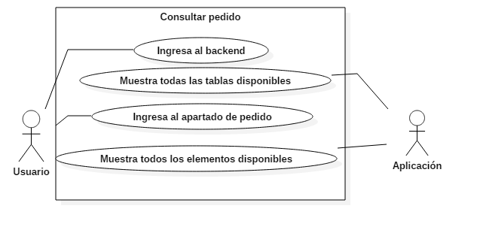 Figura descriptiva (Diagrama de Caso de uso [UML])

DATOS OBLIGATORIOS
DESCRIPCIÓN
ID | CURF_01

NOMBRE | Consultar pedidos

REQUERIMIENTOS FUNCIONALES | RF_01

RESPONSABLE | Juan Antonio García García

ACTUALIZADO POR | Emmanuel Vega Gonzalez

FECHA DE CREACIÓN | 2017-04-10 |  | FECHA DE ULTIMA ACTUALIZACIÓN: |  | 2017-04-13

ACTORES | Usuario,aplicación

DESCRIPCIÓN | La aplicación listara todo los elementos de la tabla pedido.

EVENTO ACTIVADOR | Necesidad de consultar la información de una tabla

PRECONDICIONES | El usuario debe tener los permiso correspondientes

POSCONDICIONES | El usuario puede ver el contenido de la tabla

FLUJO NORMAL | PASO | ACTOR |  | ACCIÓN

 | 1 | Usuario |  | Ingresa al backend

 | 2 | Aplicación |  | Muestra todas las tablas disponibles

 | 3 | Usuario |  | Ingresa al apartado de pedido

 | 4 | Aplicación |  | Muestra los elementos disponibles

 | PASO | ACTOR |  | ACCIÓN

Flujos alternativos

CURF_02
Diagramas del caso de uso
ID | CURF_02

NOMBRE | Agregar pedidos

REQUERIMIENTOS FUNCIONALES | RF_02

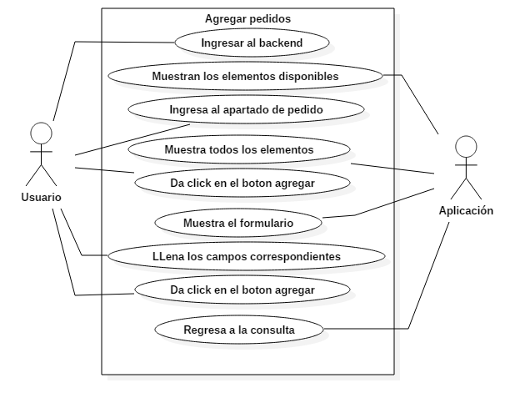 Figura descriptiva (Diagrama de Caso de uso [UML])

DATOS OBLIGATORIOS
DESCRIPCIÓN
ID | CURF_02

NOMBRE | Agregar pedidos

REQUERIMIENTOS FUNCIONALES | RF_02

RESPONSABLE | Juan Antonio García García

ACTUALIZADO POR | Emmanuel Vega González

FECHA DE CREACIÓN | 2017-04-10 |  | FECHA DE ULTIMA ACTUALIZACIÓN: |  | 2017-04-13

ACTORES | Usuario, Aplicación

DESCRIPCIÓN | La aplicación permitirá al empleado o administrador poder agregar un nuevo pedido a la base de datos.

EVENTO ACTIVADOR | Entrar a la administración de una tabla

PRECONDICIONES | El usuario debe tener los perimiso correspondientes

POSCONDICIONES | Contenido de la tabla mostrado al usuario

FLUJO NORMAL | PASO | ACTOR |  | ACCIÓN

 | 1 | Usuario |  | Ingresar al backend

 | 2 | Aplicación |  | Muestra los elementos disponibles

 | 3 | Usuario |  | Ingresa al apartado pedido

 | 4 | Aplicación |  | Muestra todos los elementos

 | 5 | Usuario |  | Da click en el botón agregar

 | 6 | Aplicación |  | Muestra el formulario

 | 7 | Usuario |  | Llena los campos correspondientes

 | 8 | Usuario |  | Da click en el botón agregar

 | 9 | Aplicación |  | Regresa a la consulta

 | PASO | ACTOR |  | ACCIÓN

Flujos alternativos

CURF_03
Diagramas del caso de uso
ID | CURF_03

NOMBRE | Actualizar pedidos

REQUERIMIENTOS FUNCIONALES | RF_03

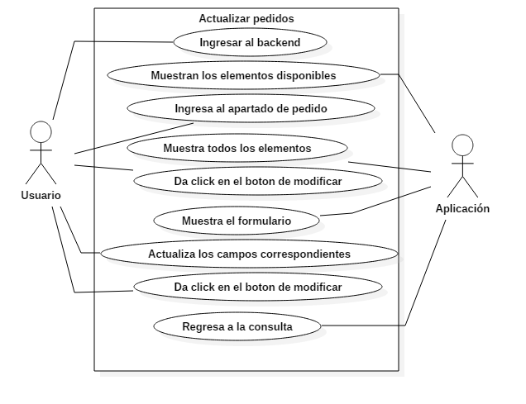 Figura descriptiva (Diagrama de Caso de uso [UML])

DATOS OBLIGATORIOS
DESCRIPCIÓN
ID | CURF_03

NOMBRE | Actualizar pedidos

REQUERIMIENTOS FUNCIONALES | RF_03

RESPONSABLE | Juan Antonio García García

ACTUALIZADO POR | Emmanuel Vega González

FECHA DE CREACIÓN | 2017-04-10 |  | FECHA DE ULTIMA ACTUALIZACIÓN: |  | 2017-04-13

ACTORES | Usuario, Aplicación

DESCRIPCIÓN | La aplicación permitirá al administrador actualizar los datos del pedido deseado.

EVENTO ACTIVADOR | Actualizar los pedidos correspondientes

PRECONDICIONES | El empleado debe estar dentro de la sección de administración de la tabla en la que se desea realizar la actualización del pedido.

POSCONDICIONES | Tabla actualizada

FLUJO NORMAL | PASO | ACTOR |  | ACCIÓN

 | 1 | Usuario |  | Ingresar al backend

 | 2 | Aplicación |  | Muestra los elementos disponibles

 | 3 | Usuario |  | Ingresa al apartado pedido

 | 4 | Aplicación |  | Muestra todos los elementos

 | 5 | Usuario |  | Da click en el botón modificar

 | 6 | Aplicación |  | Muestra el formulario

 | 7 | Usuario |  | Llena los campos correspondientes

 | 8 | Usuario |  | Da click en el botón modificar

 | 9 | Aplicación |  | Regresa a la consulta

 | PASO | ACTOR |  | ACCIÓN

Flujos alternativos

CURF_04
Diagramas del caso de uso
ID | CURF_04

NOMBRE | Baja de pedidos

REQUERIMIENTOS FUNCIONALES | RF_04

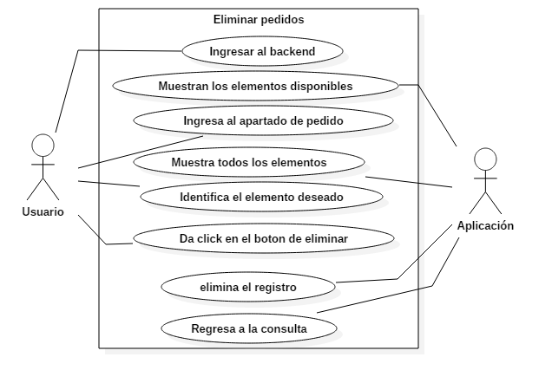 Figura descriptiva (Diagrama de Caso de uso [UML])

DATOS OBLIGATORIOS
DESCRIPCIÓN
ID | CURF_04

NOMBRE | Baja de pedidos

REQUERIMIENTOS FUNCIONALES | RF_04

RESPONSABLE | Juan Antonio García García

ACTUALIZADO POR | Emmanuel Vega González

FECHA DE CREACIÓN | 2017-04-10 |  | FECHA DE ULTIMA ACTUALIZACIÓN: |  | 2017-04-13

ACTORES | Usuario, Aplicación

DESCRIPCIÓN | La aplicación permitirá al administrador eliminar los datos del pedido deseado.

EVENTO ACTIVADOR | Eliminación de la información de un registro

PRECONDICIONES | El usuario debe tener los permisos correspondientes

POSCONDICIONES | Registro eliminado completamente

FLUJO NORMAL | PASO | ACTOR |  | ACCIÓN

 | 1 | Usuario |  | Ingresar al backend

 | 2 | Aplicación |  | Muestra los elementos disponibles

 | 3 | Usuario |  | Ingresa al apartado pedido

 | 4 | Aplicación |  | Muestra todos los elementos

 | 5 | Usuario |  | Identifica el elemento deseado

 | 6 | Usuario |  | Da Click en el botón eliminar

 | 7 | Aplicación |  | Elimina el registro

 | 8 | Aplicación |  | Regresa a la consulta

 | PASO | ACTOR |  | ACCIÓN

Flujos alternativos

CURF_05
Diagramas del caso de uso
ID | CURF_05

NOMBRE | Consultar pedidos

REQUERIMIENTOS FUNCIONALES | RF_05

 Figura descriptiva (Diagrama de Caso de uso [UML])

DATOS OBLIGATORIOS
DESCRIPCIÓN
ID | CURF_05

NOMBRE | Consultar productos

REQUERIMIENTOS FUNCIONALES | RF_05

RESPONSABLE | Juan Antonio García García

ACTUALIZADO POR | Emmanuel Vega Gonzalez

FECHA DE CREACIÓN | 2017-04-10 |  | FECHA DE ULTIMA ACTUALIZACIÓN: |  | 2017-04-13

ACTORES | Usuario,aplicación

DESCRIPCIÓN | La aplicación listara todo los elementos de la tabla producto.

EVENTO ACTIVADOR | Necesidad de consultar la información de una tabla

PRECONDICIONES | El usuario debe tener los permiso correspondientes

POSCONDICIONES | El usuario puede ver el contenido de la tabla

FLUJO NORMAL | PASO | ACTOR |  | ACCIÓN

 | 1 | Usuario |  | Ingresa al backend

 | 2 | Aplicación |  | Muestra todas las tablas disponibles

 | 3 | Usuario |  | Ingresa al apartado de producto

 | 4 | Aplicación |  | Muestra los elementos disponibles

 | PASO | ACTOR |  | ACCIÓN

Flujos alternativos

CURF_06
Diagramas del caso de uso
ID | CURF_06

NOMBRE | Agregar productos

REQUERIMIENTOS FUNCIONALES | RF_06

 Figura descriptiva (Diagrama de Caso de uso [UML])

DATOS OBLIGATORIOS
DESCRIPCIÓN
ID | CURF_06

NOMBRE | Agregar productos

REQUERIMIENTOS FUNCIONALES | RF_06

RESPONSABLE | Juan Antonio García García

ACTUALIZADO POR | Emmanuel Vega González

FECHA DE CREACIÓN | 2017-04-10 |  | FECHA DE ULTIMA ACTUALIZACIÓN: |  | 2017-04-13

ACTORES | Usuario, Aplicación

DESCRIPCIÓN | La aplicación permitirá al empleado o administrador poder agregar un nuevo producto a la base de datos.

EVENTO ACTIVADOR | Entrar a la administración de una tabla

PRECONDICIONES | El usuario debe tener los perimiso correspondientes

POSCONDICIONES | Contenido de la tabla mostrado al usuario

FLUJO NORMAL | PASO | ACTOR |  | ACCIÓN

 | 1 | Usuario |  | Ingresar al backend

 | 2 | Aplicación |  | Muestra los elementos disponibles

 | 3 | Usuario |  | Ingresa al apartado producto

 | 4 | Aplicación |  | Muestra todos los elementos

 | 5 | Usuario |  | Da click en el botón agregar

 | 6 | Aplicación |  | Muestra el formulario

 | 7 | Usuario |  | Llena los campos correspondientes

 | 8 | Usuario |  | Da click en el botón agregar

 | 9 | Aplicación |  | Regresa a la consulta

 | PASO | ACTOR |  | ACCIÓN

Flujos alternativos

CURF_07
Diagramas del caso de uso
ID | CURF_07

NOMBRE | Actualizar productos

REQUERIMIENTOS FUNCIONALES | RF_07

 Figura descriptiva (Diagrama de Caso de uso [UML])

DATOS OBLIGATORIOS
DESCRIPCIÓN
ID | CURF_07

NOMBRE | Actualizar productos

REQUERIMIENTOS FUNCIONALES | RF_07

RESPONSABLE | Juan Antonio García García

ACTUALIZADO POR | Emmanuel Vega González

FECHA DE CREACIÓN | 2017-04-10 |  | FECHA DE ULTIMA ACTUALIZACIÓN: |  | 2017-04-13

ACTORES | Usuario, Aplicación

DESCRIPCIÓN | La aplicación permitirá al administrador actualizar los datos del producto deseado.

EVENTO ACTIVADOR | Actualizar los productos correspondientes

PRECONDICIONES | El empleado debe estar dentro de la sección de administración de la tabla en la que se desea realizar la actualización del producto.

POSCONDICIONES | Tabla actualizada

FLUJO NORMAL | PASO | ACTOR |  | ACCIÓN

 | 1 | Usuario |  | Ingresar al backend

 | 2 | Aplicación |  | Muestra los elementos disponibles

 | 3 | Usuario |  | Ingresa al apartado producto

 | 4 | Aplicación |  | Muestra todos los elementos

 | 5 | Usuario |  | Da click en el botón modificar

 | 6 | Aplicación |  | Muestra el formulario

 | 7 | Usuario |  | Llena los campos correspondientes

 | 8 | Usuario |  | Da click en el botón modificar

 | 9 | Aplicación |  | Regresa a la consulta

 | PASO | ACTOR |  | ACCIÓN

Flujos alternativos

CURF_08
Diagramas del caso de uso
ID | CURF_08

NOMBRE | Baja de productos

REQUERIMIENTOS FUNCIONALES | RF_08

 Figura descriptiva (Diagrama de Caso de uso [UML])

DATOS OBLIGATORIOS
DESCRIPCIÓN
ID | CURF_08

NOMBRE | Baja de productos

REQUERIMIENTOS FUNCIONALES | RF_08

RESPONSABLE | Juan Antonio García García

ACTUALIZADO POR | Emmanuel Vega González

FECHA DE CREACIÓN | 2017-04-10 |  | FECHA DE ULTIMA ACTUALIZACIÓN: |  | 2017-04-13

ACTORES | Usuario, Aplicación

DESCRIPCIÓN | La aplicación permitirá al administrador eliminar los datos del producto deseado.

EVENTO ACTIVADOR | Eliminación de la información de un registro

PRECONDICIONES | El usuario debe tener los permisos correspondientes

POSCONDICIONES | Registro eliminado completamente

FLUJO NORMAL | PASO | ACTOR |  | ACCIÓN

 | 1 | Usuario |  | Ingresar al backend

 | 2 | Aplicación |  | Muestra los elementos disponibles

 | 3 | Usuario |  | Ingresa al apartado producto

 | 4 | Aplicación |  | Muestra todos los elementos

 | 5 | Usuario |  | Identifica el elemento deseado

 | 6 | Usuario |  | Da Click en el botón eliminar

 | 7 | Aplicación |  | Elimina el registro

 | 8 | Aplicación |  | Regresa a la consulta

 | PASO | ACTOR |  | ACCIÓN

Flujos alternativos

CURF_09
Diagramas del caso de uso
ID | CURF_09

NOMBRE | Consultar modelos

REQUERIMIENTOS FUNCIONALES | RF_09

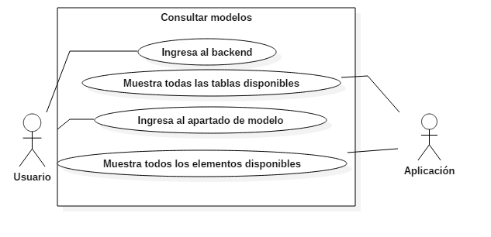 Figura descriptiva (Diagrama de Caso de uso [UML])

DATOS OBLIGATORIOS
DESCRIPCIÓN
ID | CURF_09

NOMBRE | Consultar modelos

REQUERIMIENTOS FUNCIONALES | RF_09

RESPONSABLE | Juan Antonio García García

ACTUALIZADO POR | Emmanuel Vega Gonzalez

FECHA DE CREACIÓN | 2017-04-10 |  | FECHA DE ULTIMA ACTUALIZACIÓN: |  | 2017-04-13

ACTORES | Usuario,aplicación

DESCRIPCIÓN | La aplicación listara todo los elementos de la tabla modelo.

EVENTO ACTIVADOR | Necesidad de consultar la información de una tabla

PRECONDICIONES | El usuario debe tener los permiso correspondientes

POSCONDICIONES | El usuario puede ver el contenido de la tabla

FLUJO NORMAL | PASO | ACTOR |  | ACCIÓN

 | 1 | Usuario |  | Ingresa al backend

 | 2 | Aplicación |  | Muestra todas las tablas disponibles

 | 3 | Usuario |  | Ingresa al apartado de modelo

 | 4 | Aplicación |  | Muestra los elementos disponibles

 | PASO | ACTOR |  | ACCIÓN

Flujos alternativos

CURF_10
Diagramas del caso de uso
ID | CURF_10

NOMBRE | Agregar modelos

REQUERIMIENTOS FUNCIONALES | RF_10

 Figura descriptiva (Diagrama de Caso de uso [UML])

DATOS OBLIGATORIOS
DESCRIPCIÓN
ID | CURF_10

NOMBRE | Agregar modelos

REQUERIMIENTOS FUNCIONALES | RF_10

RESPONSABLE | Juan Antonio García García

ACTUALIZADO POR | Emmanuel Vega González

FECHA DE CREACIÓN | 2017-04-10 |  | FECHA DE ULTIMA ACTUALIZACIÓN: |  | 2017-04-13

ACTORES | Usuario, Aplicación

DESCRIPCIÓN | La aplicación permitirá al empleado o administrador poder agregar un nuevo modelo a la base de datos.

EVENTO ACTIVADOR | Entrar a la administración de una tabla

PRECONDICIONES | El usuario debe tener los perimiso correspondientes

POSCONDICIONES | Contenido de la tabla mostrado al usuario

FLUJO NORMAL | PASO | ACTOR |  | ACCIÓN

 | 1 | Usuario |  | Ingresar al backend

 | 2 | Aplicación |  | Muestra los elementos disponibles

 | 3 | Usuario |  | Ingresa al apartado modelo

 | 4 | Aplicación |  | Muestra todos los elementos

 | 5 | Usuario |  | Da click en el botón agregar

 | 6 | Aplicación |  | Muestra el formulario

 | 7 | Usuario |  | Llena los campos correspondientes

 | 8 | Usuario |  | Da click en el botón agregar

 | 9 | Aplicación |  | Regresa a la consulta

 | PASO | ACTOR |  | ACCIÓN

Flujos alternativos

CURF_11
Diagramas del caso de uso
ID | CURF_11

NOMBRE | Actualizar modelos

REQUERIMIENTOS FUNCIONALES | RF_11

 Figura descriptiva (Diagrama de Caso de uso [UML])

DATOS OBLIGATORIOS
DESCRIPCIÓN
ID | CURF_11

NOMBRE | Actualizar modelos

REQUERIMIENTOS FUNCIONALES | RF_11

RESPONSABLE | Juan Antonio García García

ACTUALIZADO POR | Emmanuel Vega González

FECHA DE CREACIÓN | 2017-04-10 |  | FECHA DE ULTIMA ACTUALIZACIÓN: |  | 2017-04-13

ACTORES | Usuario, Aplicación

DESCRIPCIÓN | La aplicación permitirá al administrador actualizar los datos del modelo deseado.

EVENTO ACTIVADOR | Actualizar los modelos correspondientes

PRECONDICIONES | El empleado debe estar dentro de la sección de administración de la tabla en la que se desea realizar la actualización del modelo.

POSCONDICIONES | Tabla actualizada

FLUJO NORMAL | PASO | ACTOR |  | ACCIÓN

 | 1 | Usuario |  | Ingresar al backend

 | 2 | Aplicación |  | Muestra los elementos disponibles

 | 3 | Usuario |  | Ingresa al apartado modelo

 | 4 | Aplicación |  | Muestra todos los elementos

 | 5 | Usuario |  | Da click en el botón modificar

 | 6 | Aplicación |  | Muestra el formulario

 | 7 | Usuario |  | Llena los campos correspondientes

 | 8 | Usuario |  | Da click en el botón modificar

 | 9 | Aplicación |  | Regresa a la consulta

 | PASO | ACTOR |  | ACCIÓN

Flujos alternativos

CURF_12
Diagramas del caso de uso
ID | CURF_12

NOMBRE | Baja de modelos

REQUERIMIENTOS FUNCIONALES | RF_12

 Figura descriptiva (Diagrama de Caso de uso [UML])

DATOS OBLIGATORIOS
DESCRIPCIÓN
ID | CURF_12

NOMBRE | Baja de modelos

REQUERIMIENTOS FUNCIONALES | RF_12

RESPONSABLE | Juan Antonio García García

ACTUALIZADO POR | Emmanuel Vega González

FECHA DE CREACIÓN | 2017-04-10 |  | FECHA DE ULTIMA ACTUALIZACIÓN: |  | 2017-04-13

ACTORES | Usuario, Aplicación

DESCRIPCIÓN | La aplicación permitirá al administrador eliminar los datos del modelo deseado.

EVENTO ACTIVADOR | Eliminación de la información de un registro

PRECONDICIONES | El usuario debe tener los permisos correspondientes

POSCONDICIONES | Registro eliminado completamente

FLUJO NORMAL | PASO | ACTOR |  | ACCIÓN

 | 1 | Usuario |  | Ingresar al backend

 | 2 | Aplicación |  | Muestra los elementos disponibles

 | 3 | Usuario |  | Ingresa al apartado modelo

 | 4 | Aplicación |  | Muestra todos los elementos

 | 5 | Usuario |  | Identifica el elemento deseado

 | 6 | Usuario |  | Da Click en el botón eliminar

 | 7 | Aplicación |  | Elimina el registro

 | 8 | Aplicación |  | Regresa a la consulta

 | PASO | ACTOR |  | ACCIÓN

Flujos alternativos

CURF_13
Diagramas del caso de uso
ID | CURF_13

NOMBRE | Consultar buffet´s

REQUERIMIENTOS FUNCIONALES | RF_13

 Figura descriptiva (Diagrama de Caso de uso [UML])

DATOS OBLIGATORIOS
DESCRIPCIÓN
ID | CURF_13

NOMBRE | Consultar buffet´s

REQUERIMIENTOS FUNCIONALES | RF_13

RESPONSABLE | Juan Antonio García García

ACTUALIZADO POR | Emmanuel Vega Gonzalez

FECHA DE CREACIÓN | 2017-04-10 |  | FECHA DE ULTIMA ACTUALIZACIÓN: |  | 2017-04-13

ACTORES | Usuario,aplicación

DESCRIPCIÓN | La aplicación listara todo los elementos de la tabla buffet.

EVENTO ACTIVADOR | Necesidad de consultar la información de una tabla

PRECONDICIONES | El usuario debe tener los permiso correspondientes

POSCONDICIONES | El usuario puede ver el contenido de la tabla

FLUJO NORMAL | PASO | ACTOR |  | ACCIÓN

 | 1 | Usuario |  | Ingresa al backend

 | 2 | Aplicación |  | Muestra todas las tablas disponibles

 | 3 | Usuario |  | Ingresa al apartado de buffet

 | 4 | Aplicación |  | Muestra los elementos disponibles

 | PASO | ACTOR |  | ACCIÓN

Flujos alternativos

CURF_14
Diagramas del caso de uso
ID | CURF_14

NOMBRE | Agregar buffet´s

REQUERIMIENTOS FUNCIONALES | RF_14

 Figura descriptiva (Diagrama de Caso de uso [UML])

DATOS OBLIGATORIOS
DESCRIPCIÓN
ID | CURF_14

NOMBRE | Agregar buffet´s

REQUERIMIENTOS FUNCIONALES | RF_14

RESPONSABLE | Juan Antonio García García

ACTUALIZADO POR | Emmanuel Vega González

FECHA DE CREACIÓN | 2017-04-10 |  | FECHA DE ULTIMA ACTUALIZACIÓN: |  | 2017-04-13

ACTORES | Usuario, Aplicación

DESCRIPCIÓN | La aplicación permitirá al empleado o administrador poder agregar un nuevo buffet a la base de datos.

EVENTO ACTIVADOR | Entrar a la administración de una tabla

PRECONDICIONES | El usuario debe tener los perimiso correspondientes

POSCONDICIONES | Contenido de la tabla mostrado al usuario

FLUJO NORMAL | PASO | ACTOR |  | ACCIÓN

 | 1 | Usuario |  | Ingresar al backend

 | 2 | Aplicación |  | Muestra los elementos disponibles

 | 3 | Usuario |  | Ingresa al apartado buffet

 | 4 | Aplicación |  | Muestra todos los elementos

 | 5 | Usuario |  | Da click en el botón agregar

 | 6 | Aplicación |  | Muestra el formulario

 | 7 | Usuario |  | Llena los campos correspondientes

 | 8 | Usuario |  | Da click en el botón agregar

 | 9 | Aplicación |  | Regresa a la consulta

 | PASO | ACTOR |  | ACCIÓN

Flujos alternativos

CURF_15
Diagramas del caso de uso
ID | CURF_15

NOMBRE | Actualizar buffet´s

REQUERIMIENTOS FUNCIONALES | RF_15

 Figura descriptiva (Diagrama de Caso de uso [UML])

DATOS OBLIGATORIOS
DESCRIPCIÓN
ID | CURF_15

NOMBRE | Actualizar buffet´s

REQUERIMIENTOS FUNCIONALES | RF_15

RESPONSABLE | Juan Antonio García García

ACTUALIZADO POR | Emmanuel Vega González

FECHA DE CREACIÓN | 2017-04-10 |  | FECHA DE ULTIMA ACTUALIZACIÓN: |  | 2017-04-13

ACTORES | Usuario, Aplicación

DESCRIPCIÓN | La aplicación permitirá al administrador actualizar los datos del buffet deseado.

EVENTO ACTIVADOR | Actualizar los buffet´s correspondientes

PRECONDICIONES | El empleado debe estar dentro de la sección de administración de la tabla en la que se desea realizar la actualización del buffet.

POSCONDICIONES | Tabla actualizada

FLUJO NORMAL | PASO | ACTOR |  | ACCIÓN

 | 1 | Usuario |  | Ingresar al backend

 | 2 | Aplicación |  | Muestra los elementos disponibles

 | 3 | Usuario |  | Ingresa al apartado buffet

 | 4 | Aplicación |  | Muestra todos los elementos

 | 5 | Usuario |  | Da click en el botón modificar

 | 6 | Aplicación |  | Muestra el formulario

 | 7 | Usuario |  | Llena los campos correspondientes

 | 8 | Usuario |  | Da click en el botón modificar

 | 9 | Aplicación |  | Regresa a la consulta

 | PASO | ACTOR |  | ACCIÓN

Flujos alternativos

CURF_17
Diagramas del caso de uso
ID | CURF_17

NOMBRE | Consultar platillos

REQUERIMIENTOS FUNCIONALES | RF_17

 Figura descriptiva (Diagrama de Caso de uso [UML])

DATOS OBLIGATORIOS
DESCRIPCIÓN
ID | CURF_17

NOMBRE | Consultar platillos

REQUERIMIENTOS FUNCIONALES | RF_17

RESPONSABLE | Juan Antonio García García

ACTUALIZADO POR | Emmanuel Vega Gonzalez

FECHA DE CREACIÓN | 2017-04-10 |  | FECHA DE ULTIMA ACTUALIZACIÓN: |  | 2017-04-13

ACTORES | Usuario,aplicación

DESCRIPCIÓN | La aplicación listara todo los elementos de la tabla platillo.

EVENTO ACTIVADOR | Necesidad de consultar la información de una tabla

PRECONDICIONES | El usuario debe tener los permiso correspondientes

POSCONDICIONES | El usuario puede ver el contenido de la tabla

FLUJO NORMAL | PASO | ACTOR |  | ACCIÓN

 | 1 | Usuario |  | Ingresa al backend

 | 2 | Aplicación |  | Muestra todas las tablas disponibles

 | 3 | Usuario |  | Ingresa al apartado de platillo

 | 4 | Aplicación |  | Muestra los elementos disponibles

 | PASO | ACTOR |  | ACCIÓN

Flujos alternativos

CURF_18
Diagramas del caso de uso
ID | CURF_18

NOMBRE | Agregar platillos

REQUERIMIENTOS FUNCIONALES | RF_18

 Figura descriptiva (Diagrama de Caso de uso [UML])

DATOS OBLIGATORIOS
DESCRIPCIÓN
ID | CURF_18

NOMBRE | Agregar platillos

REQUERIMIENTOS FUNCIONALES | RF_18

RESPONSABLE | Juan Antonio García García

ACTUALIZADO POR | Emmanuel Vega González

FECHA DE CREACIÓN | 2017-04-10 |  | FECHA DE ULTIMA ACTUALIZACIÓN: |  | 2017-04-13

ACTORES | Usuario, Aplicación

DESCRIPCIÓN | La aplicación permitirá al empleado o administrador poder agregar un nuevo platillo a la base de datos.

EVENTO ACTIVADOR | Entrar a la administración de una tabla

PRECONDICIONES | El usuario debe tener los perimiso correspondientes

POSCONDICIONES | Contenido de la tabla mostrado al usuario

FLUJO NORMAL | PASO | ACTOR |  | ACCIÓN

 | 1 | Usuario |  | Ingresar al backend

 | 2 | Aplicación |  | Muestra los elementos disponibles

 | 3 | Usuario |  | Ingresa al apartado platillo

 | 4 | Aplicación |  | Muestra todos los elementos

 | 5 | Usuario |  | Da click en el botón agregar

 | 6 | Aplicación |  | Muestra el formulario

 | 7 | Usuario |  | Llena los campos correspondientes

 | 8 | Usuario |  | Da click en el botón agregar

 | 9 | Aplicación |  | Regresa a la consulta

 | PASO | ACTOR |  | ACCIÓN

Flujos alternativos

CURF_19
Diagramas del caso de uso
ID | CURF_19

NOMBRE | Actualizar platillos

REQUERIMIENTOS FUNCIONALES | RF_19

 Figura descriptiva (Diagrama de Caso de uso [UML])

DATOS OBLIGATORIOS
DESCRIPCIÓN
ID | CURF_19

NOMBRE | Actualizar platillos

REQUERIMIENTOS FUNCIONALES | RF_19

RESPONSABLE | Juan Antonio García García

ACTUALIZADO POR | Emmanuel Vega González

FECHA DE CREACIÓN | 2017-04-10 |  | FECHA DE ULTIMA ACTUALIZACIÓN: |  | 2017-04-13

ACTORES | Usuario, Aplicación

DESCRIPCIÓN | La aplicación permitirá al administrador actualizar los datos del platillo deseado.

EVENTO ACTIVADOR | Actualizar los platillos correspondientes

PRECONDICIONES | El empleado debe estar dentro de la sección de administración de la tabla en la que se desea realizar la actualización del platillo.

POSCONDICIONES | Tabla actualizada

FLUJO NORMAL | PASO | ACTOR |  | ACCIÓN

 | 1 | Usuario |  | Ingresar al backend

 | 2 | Aplicación |  | Muestra los elementos disponibles

 | 3 | Usuario |  | Ingresa al apartado platillo

 | 4 | Aplicación |  | Muestra todos los elementos

 | 5 | Usuario |  | Da click en el botón modificar

 | 6 | Aplicación |  | Muestra el formulario

 | 7 | Usuario |  | Llena los campos correspondientes

 | 8 | Usuario |  | Da click en el botón modificar

 | 9 | Aplicación |  | Regresa a la consulta

 | PASO | ACTOR |  | ACCIÓN

Flujos alternativos

CURF_20
Diagramas del caso de uso
ID | CURF_20

NOMBRE | Baja de platillos

REQUERIMIENTOS FUNCIONALES | RF_20

 Figura descriptiva (Diagrama de Caso de uso [UML])

DATOS OBLIGATORIOS
DESCRIPCIÓN
ID | CURF_20

NOMBRE | Baja de platillos

REQUERIMIENTOS FUNCIONALES | RF_20

RESPONSABLE | Juan Antonio García García

ACTUALIZADO POR | Emmanuel Vega González

FECHA DE CREACIÓN | 2017-04-10 |  | FECHA DE ULTIMA ACTUALIZACIÓN: |  | 2017-04-13

ACTORES | Usuario, Aplicación

DESCRIPCIÓN | La aplicación permitirá al administrador eliminar los datos del platillo deseado.

EVENTO ACTIVADOR | Eliminación de la información de un registro

PRECONDICIONES | El usuario debe tener los permisos correspondientes

POSCONDICIONES | Registro eliminado completamente

FLUJO NORMAL | PASO | ACTOR |  | ACCIÓN

 | 1 | Usuario |  | Ingresar al backend

 | 2 | Aplicación |  | Muestra los elementos disponibles

 | 3 | Usuario |  | Ingresa al apartado platillo

 | 4 | Aplicación |  | Muestra todos los elementos

 | 5 | Usuario |  | Identifica el elemento deseado

 | 6 | Usuario |  | Da Click en el botón eliminar

 | 7 | Aplicación |  | Elimina el registro

 | 8 | Aplicación |  | Regresa a la consulta

 | PASO | ACTOR |  | ACCIÓN

Flujos alternativos

CURF_21
Diagramas del caso de uso
ID | CURF_21

NOMBRE | Consultar clientes

REQUERIMIENTOS FUNCIONALES | RF_21

 Figura descriptiva (Diagrama de Caso de uso [UML])

DATOS OBLIGATORIOS
DESCRIPCIÓN
ID | CURF_21

NOMBRE | Consultar clientes

REQUERIMIENTOS FUNCIONALES | RF_21

RESPONSABLE | Juan Antonio García García

ACTUALIZADO POR | Emmanuel Vega Gonzalez

FECHA DE CREACIÓN | 2017-04-10 |  | FECHA DE ULTIMA ACTUALIZACIÓN: |  | 2017-04-13

ACTORES | Usuario,aplicación

DESCRIPCIÓN | La aplicación listara todo los elementos de la tabla cliente.

EVENTO ACTIVADOR | Necesidad de consultar la información de una tabla

PRECONDICIONES | El usuario debe tener los permiso correspondientes

POSCONDICIONES | El usuario puede ver el contenido de la tabla

FLUJO NORMAL | PASO | ACTOR |  | ACCIÓN

 | 1 | Usuario |  | Ingresa al backend

 | 2 | Aplicación |  | Muestra todas las tablas disponibles

 | 3 | Usuario |  | Ingresa al apartado de cliente

 | 4 | Aplicación |  | Muestra los elementos disponibles

 | PASO | ACTOR |  | ACCIÓN

Flujos alternativos

CURF_22
Diagramas del caso de uso
ID | CURF_22

NOMBRE | Agregar clientes

REQUERIMIENTOS FUNCIONALES | RF_22

 Figura descriptiva (Diagrama de Caso de uso [UML])

DATOS OBLIGATORIOS
DESCRIPCIÓN
ID | CURF_22

NOMBRE | Agregar clientes

REQUERIMIENTOS FUNCIONALES | RF_22

RESPONSABLE | Juan Antonio García García

ACTUALIZADO POR | Emmanuel Vega González

FECHA DE CREACIÓN | 2017-04-10 |  | FECHA DE ULTIMA ACTUALIZACIÓN: |  | 2017-04-13

ACTORES | Usuario, Aplicación

DESCRIPCIÓN | La aplicación permitirá al empleado o administrador poder agregar un nuevo cliente a la base de datos.

EVENTO ACTIVADOR | Entrar a la administración de una tabla

PRECONDICIONES | El usuario debe tener los perimiso correspondientes

POSCONDICIONES | Contenido de la tabla mostrado al usuario

FLUJO NORMAL | PASO | ACTOR |  | ACCIÓN

 | 1 | Usuario |  | Ingresar al backend

 | 2 | Aplicación |  | Muestra los elementos disponibles

 | 3 | Usuario |  | Ingresa al apartado cliente

 | 4 | Aplicación |  | Muestra todos los elementos

 | 5 | Usuario |  | Da click en el botón agregar

 | 6 | Aplicación |  | Muestra el formulario

 | 7 | Usuario |  | Llena los campos correspondientes

 | 8 | Usuario |  | Da click en el botón agregar

 | 9 | Aplicación |  | Regresa a la consulta

 | PASO | ACTOR |  | ACCIÓN

Flujos alternativos

CURF_23
Diagramas del caso de uso
ID | CURF_23

NOMBRE | Actualizar clientes

REQUERIMIENTOS FUNCIONALES | RF_23

 Figura descriptiva (Diagrama de Caso de uso [UML])

DATOS OBLIGATORIOS
DESCRIPCIÓN
ID | CURF_23

NOMBRE | Actualizar clientes

REQUERIMIENTOS FUNCIONALES | RF_23

RESPONSABLE | Juan Antonio García García

ACTUALIZADO POR | Emmanuel Vega González

FECHA DE CREACIÓN | 2017-04-10 |  | FECHA DE ULTIMA ACTUALIZACIÓN: |  | 2017-04-13

ACTORES | Usuario, Aplicación

DESCRIPCIÓN | La aplicación permitirá al administrador actualizar los datos del cliente deseado.

EVENTO ACTIVADOR | Actualizar los clientes correspondientes

PRECONDICIONES | El empleado debe estar dentro de la sección de administración de la tabla en la que se desea realizar la actualización del cliente.

POSCONDICIONES | Tabla actualizada

FLUJO NORMAL | PASO | ACTOR |  | ACCIÓN

 | 1 | Usuario |  | Ingresar al backend

 | 2 | Aplicación |  | Muestra los elementos disponibles

 | 3 | Usuario |  | Ingresa al apartado cliente

 | 4 | Aplicación |  | Muestra todos los elementos

 | 5 | Usuario |  | Da click en el botón modificar

 | 6 | Aplicación |  | Muestra el formulario

 | 7 | Usuario |  | Llena los campos correspondientes

 | 8 | Usuario |  | Da click en el botón modificar

 | 9 | Aplicación |  | Regresa a la consulta

 | PASO | ACTOR |  | ACCIÓN

Flujos alternativos

CURF_24
Diagramas del caso de uso
ID | CURF_24

NOMBRE | Baja de clientes

REQUERIMIENTOS FUNCIONALES | RF_24

 Figura descriptiva (Diagrama de Caso de uso [UML])

DATOS OBLIGATORIOS
DESCRIPCIÓN
ID | CURF_24

NOMBRE | Baja de clientes

REQUERIMIENTOS FUNCIONALES | RF_24

RESPONSABLE | Juan Antonio García García

ACTUALIZADO POR | Emmanuel Vega González

FECHA DE CREACIÓN | 2017-04-10 |  | FECHA DE ULTIMA ACTUALIZACIÓN: |  | 2017-04-13

ACTORES | Usuario, Aplicación

DESCRIPCIÓN | La aplicación permitirá al administrador eliminar los datos del clientes deseado.

EVENTO ACTIVADOR | Eliminación de la información de un registro

PRECONDICIONES | El usuario debe tener los permisos correspondientes

POSCONDICIONES | Registro eliminado completamente

FLUJO NORMAL | PASO | ACTOR |  | ACCIÓN

 | 1 | Usuario |  | Ingresar al backend

 | 2 | Aplicación |  | Muestra los elementos disponibles

 | 3 | Usuario |  | Ingresa al apartado cliente

 | 4 | Aplicación |  | Muestra todos los elementos

 | 5 | Usuario |  | Identifica el elemento deseado

 | 6 | Usuario |  | Da Click en el botón eliminar

 | 7 | Aplicación |  | Elimina el registro

 | 8 | Aplicación |  | Regresa a la consulta

 | PASO | ACTOR |  | ACCIÓN

Flujos alternativos

CURF_25
Diagramas del caso de uso
ID | CURF_25

NOMBRE | Consultar empleados

REQUERIMIENTOS FUNCIONALES | RF_25

 Figura descriptiva (Diagrama de Caso de uso [UML])

DATOS OBLIGATORIOS
DESCRIPCIÓN
ID | CURF_25

NOMBRE | Consultar empleados

REQUERIMIENTOS FUNCIONALES | RF_25

RESPONSABLE | Juan Antonio García García

ACTUALIZADO POR | Emmanuel Vega Gonzalez

FECHA DE CREACIÓN | 2017-04-10 |  | FECHA DE ULTIMA ACTUALIZACIÓN: |  | 2017-04-13

ACTORES | Usuario,aplicación

DESCRIPCIÓN | La aplicación listara todo los elementos de la tabla empleado.

EVENTO ACTIVADOR | Necesidad de consultar la información de una tabla

PRECONDICIONES | El usuario debe tener los permiso correspondientes

POSCONDICIONES | El usuario puede ver el contenido de la tabla

FLUJO NORMAL | PASO | ACTOR |  | ACCIÓN

 | 1 | Usuario |  | Ingresa al backend

 | 2 | Aplicación |  | Muestra todas las tablas disponibles

 | 3 | Usuario |  | Ingresa al apartado de empleado

 | 4 | Aplicación |  | Muestra los elementos disponibles

 | PASO | ACTOR |  | ACCIÓN

Flujos alternativos

CURF_26
Diagramas del caso de uso
ID | CURF_26

NOMBRE | Agregar empleados

REQUERIMIENTOS FUNCIONALES | RF_26

 Figura descriptiva (Diagrama de Caso de uso [UML])

DATOS OBLIGATORIOS
DESCRIPCIÓN
ID | CURF_26

NOMBRE | Agregar empleados

REQUERIMIENTOS FUNCIONALES | RF_26

RESPONSABLE | Juan Antonio García García

ACTUALIZADO POR | Emmanuel Vega González

FECHA DE CREACIÓN | 2017-04-10 |  | FECHA DE ULTIMA ACTUALIZACIÓN: |  | 2017-04-13

ACTORES | Usuario, Aplicación

DESCRIPCIÓN | La aplicación permitirá al empleado o administrador poder agregar un nuevo empleado a la base de datos.

EVENTO ACTIVADOR | Entrar a la administración de una tabla

PRECONDICIONES | El usuario debe tener los perimiso correspondientes

POSCONDICIONES | Contenido de la tabla mostrado al usuario

FLUJO NORMAL | PASO | ACTOR |  | ACCIÓN

 | 1 | Usuario |  | Ingresar al backend

 | 2 | Aplicación |  | Muestra los elementos disponibles

 | 3 | Usuario |  | Ingresa al apartado empleado

 | 4 | Aplicación |  | Muestra todos los elementos

 | 5 | Usuario |  | Da click en el botón agregar

 | 6 | Aplicación |  | Muestra el formulario

 | 7 | Usuario |  | Llena los campos correspondientes

 | 8 | Usuario |  | Da click en el botón agregar

 | 9 | Aplicación |  | Regresa a la consulta

 | PASO | ACTOR |  | ACCIÓN

Flujos alternativos

CURF_27
Diagramas del caso de uso
ID | CURF_27

NOMBRE | Actualizar empleados

REQUERIMIENTOS FUNCIONALES | RF_27

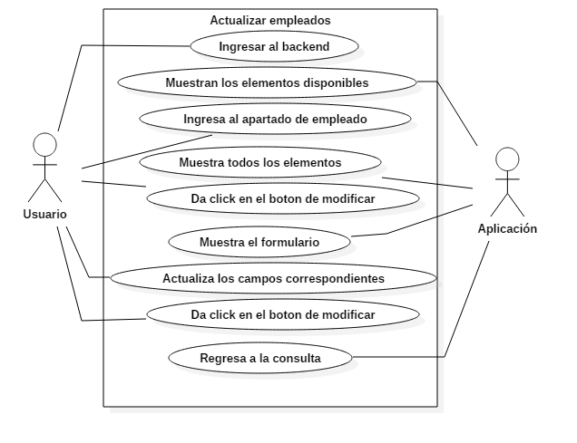 Figura descriptiva (Diagrama de Caso de uso [UML])

DATOS OBLIGATORIOS
DESCRIPCIÓN
ID | CURF_27

NOMBRE | Actualizar empleados

REQUERIMIENTOS FUNCIONALES | RF_27

RESPONSABLE | Juan Antonio García García

ACTUALIZADO POR | Emmanuel Vega González

FECHA DE CREACIÓN | 2017-04-10 |  | FECHA DE ULTIMA ACTUALIZACIÓN: |  | 2017-04-13

ACTORES | Usuario, Aplicación

DESCRIPCIÓN | La aplicación permitirá al administrador actualizar los datos del empleado deseado.

EVENTO ACTIVADOR | Actualizar los empleados correspondientes

PRECONDICIONES | El empleado debe estar dentro de la sección de administración de la tabla en la que se desea realizar la actualización del empleado.

POSCONDICIONES | Tabla actualizada

FLUJO NORMAL | PASO | ACTOR |  | ACCIÓN

 | 1 | Usuario |  | Ingresar al backend

 | 2 | Aplicación |  | Muestra los elementos disponibles

 | 3 | Usuario |  | Ingresa al apartado empleados

 | 4 | Aplicación |  | Muestra todos los elementos

 | 5 | Usuario |  | Da click en el botón modificar

 | 6 | Aplicación |  | Muestra el formulario

 | 7 | Usuario |  | Llena los campos correspondientes

 | 8 | Usuario |  | Da click en el botón modificar

 | 9 | Aplicación |  | Regresa a la consulta

 | PASO | ACTOR |  | ACCIÓN

Flujos alternativos

CURF_28
Diagramas del caso de uso
ID | CURF_28

NOMBRE | Baja de empleado

REQUERIMIENTOS FUNCIONALES | RF_28

 Figura descriptiva (Diagrama de Caso de uso [UML])

DATOS OBLIGATORIOS
DESCRIPCIÓN
ID | CURF_28

NOMBRE | Baja de empleado

REQUERIMIENTOS FUNCIONALES | RF_28

RESPONSABLE | Juan Antonio García García

ACTUALIZADO POR | Emmanuel Vega González

FECHA DE CREACIÓN | 2017-04-10 |  | FECHA DE ULTIMA ACTUALIZACIÓN: |  | 2017-04-13

ACTORES | Usuario, Aplicación

DESCRIPCIÓN | La aplicación permitirá al administrador eliminar los datos del empleado deseado.

EVENTO ACTIVADOR | Eliminación de la información de un registro

PRECONDICIONES | El usuario debe tener los permisos correspondientes

POSCONDICIONES | Registro eliminado completamente

FLUJO NORMAL | PASO | ACTOR |  | ACCIÓN

 | 1 | Usuario |  | Ingresar al backend

 | 2 | Aplicación |  | Muestra los elementos disponibles

 | 3 | Usuario |  | Ingresa al apartado empleados

 | 4 | Aplicación |  | Muestra todos los elementos

 | 5 | Usuario |  | Identifica el elemento deseado

 | 6 | Usuario |  | Da Click en el botón eliminar

 | 7 | Aplicación |  | Elimina el registro

 | 8 | Aplicación |  | Regresa a la consulta

 | PASO | ACTOR |  | ACCIÓN

Flujos alternativos

